1
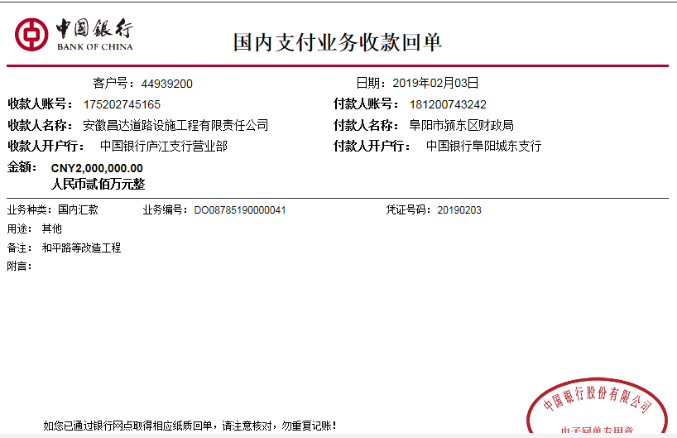
工程款支付证书
工程名称 |  | 阜阳市颍东区和平路、东平路及幸福路改造工程 |  |  |  |  |  |  |  |  | ERP编号 | 9122 | 档案编号 | CD2018-004
合同金额 |  | 9,801,666.86 |  | 中标 日期 | 2018.1.18 |  | 已供工程 资料 | 中标书、施工合同及内部承包协议原件 |  |  |  | 庐江 | 责任 单位 | 业务二部
决算金额 |  |  |  | 竣工 日期 |  |  |  |  |  |  |  | 合肥 | 责任人 | 刘 营13515585776
序号 | 工程款到账 |  |  | 开票情况 |  | 管理费 |  | 代缴税金 | 其他扣款 |  | 预留款 |  | 实际支付
 | 日期 | 账户 | 金额 | 日期 | 金额 | 比例 | 金额 | 金额 | 金额 | 备注 | 金额 | 备注 | 户名 | 金额
本次结算 支付明细
1 | 2019-02-03 | 中 | 2,000,000.00 | 2019-01-28 | 3,920,666.74 | 2.0% | 40,000.00 | 57,028.00 | 3,500.00 |  | 0.00 |  | 材料 | 1,899,472.00
 |  |  |  |  |  |  |  | 建造师暂用费1500元/月，工期60日历天、19.1.24开具 外经证500元

合计 |  | - | 2,000,000.00 | - | 3,920,666.74 | - | 40,000.00 | 57,028.00 | 3,500.00 | - | 0.00 | - | - | 1,899,472.00
本次结算 支付明细 |  | 应支付金额 |  | 1,899,472.00 |  |  |  | 实际支付金额 |  | 小写 | 0.00
 |  | 已支付金额 |  | 1,899,472.00 |  |  |  |  |  | 大写 | 零元整
申请部门 意见 |  | 制表：朱敏 |  |  |  |  |  | 项目管理 意见 |  | 施总、朱总已同意支付（附表背面截图）。
财务初审 意见 |  |  |  |  |  |  |  | 财务审核 意见
质安初审 意见 |  |  |  |  |  |  |  | 质安稽查 意见
总经理审批 |  |  |  |  |  |  |  | 董事长审批

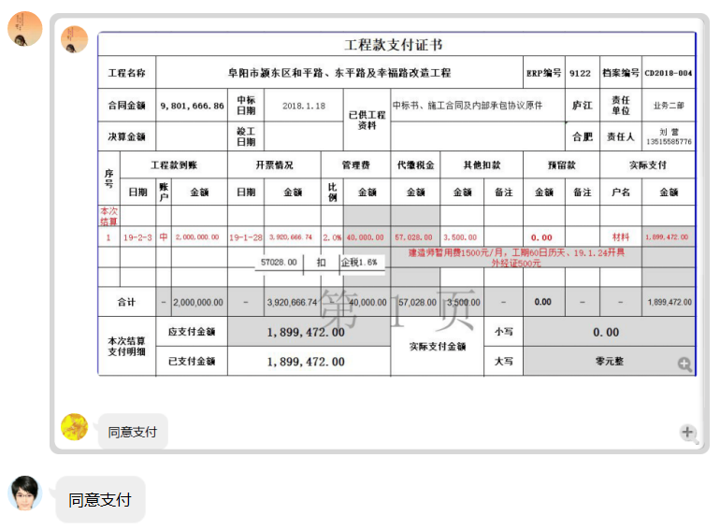

2
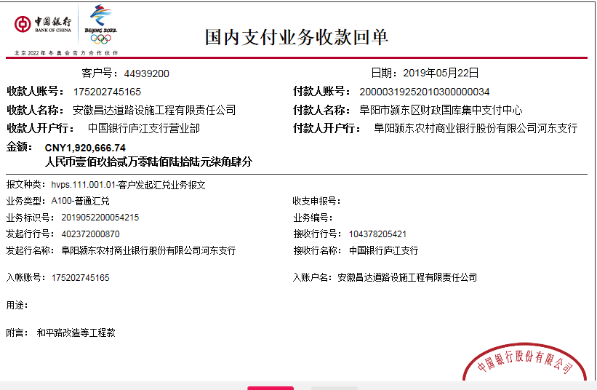
工程款支付证书
工程名称 |  | 阜阳市颍东区和平路、东平路及幸福路改造工程 |  |  |  |  |  |  |  |  | ERP编号 | 9122 | 档案编号 | CD2018-004
合同金额 |  | 9,801,666.86 |  | 中标 日期 | 2018.1.18 |  | 已供工程 资料 | 中标书、施工合同及内部承包协议原件 |  |  |  | 庐江 | 责任 单位 | 业务二部
决算金额 |  |  |  | 竣工 日期 |  |  |  |  |  |  |  | 合肥 | 责任人 | 刘 营13515585776
序号 | 工程款到账 |  |  | 开票情况 |  | 管理费 |  | 代缴税金 | 其他扣款 |  | 预留款 |  | 实际支付
 | 日期 | 账户 | 金额 | 日期 | 金额 | 比例 | 金额 | 金额 | 金额 | 备注 | 金额 | 备注 | 户名 | 金额
1 | 2019-02-03 | 中 | 2,000,000.00 | 2019-01-28 | 3,920,666.74 | 2.0% | 40,000.00 | 57,028.00 | 3,500.00 |  | 0.00 |  | 材料 | 1,899,472.00
 |  |  |  |  |  |  |  | 建造师暂用费1500元/月，工期60日历天、19.1.24开具 外经证500元
本次结算 支付明细
2 | 2019-05-22 | 中 | 1,920,666.74 |  |  | 2.0% | 38,414.00 |  |  |  | 10,042.79 | 暂扣 | 材料 | 1,872,209.95

合计 |  | - | 3,920,666.74 | - | 3,920,666.74 | - | 78,414.00 | 57,028.00 | 3,500.00 | - | 10,042.79 | - | - | 3,771,681.95
本次结算 支付明细 |  | 应支付金额 |  | 1,872,209.95 |  |  |  | 实际支付金额 |  | 小写 | 0.00
 |  | 已支付金额 |  | 1,872,209.95 |  |  |  |  |  | 大写 | 零元整
申请部门 意见 |  | 制表：朱敏 |  |  |  |  |  | 项目管理 意见 |  | 施总、朱总已同意支付（附表背面截图）。
财务初审 意见 |  |  |  |  |  |  |  | 财务审核 意见 |  |  |  |  |  |  | 1,872,209.95
质安初审 意见 |  |  |  |  |  |  |  | 质安稽查 意见 |  |  |  |  |  |  | 10,042.79
总经理审批 |  |  |  |  |  |  |  | 董事长审批 |  |  |  |  |  |  | 38,414.00

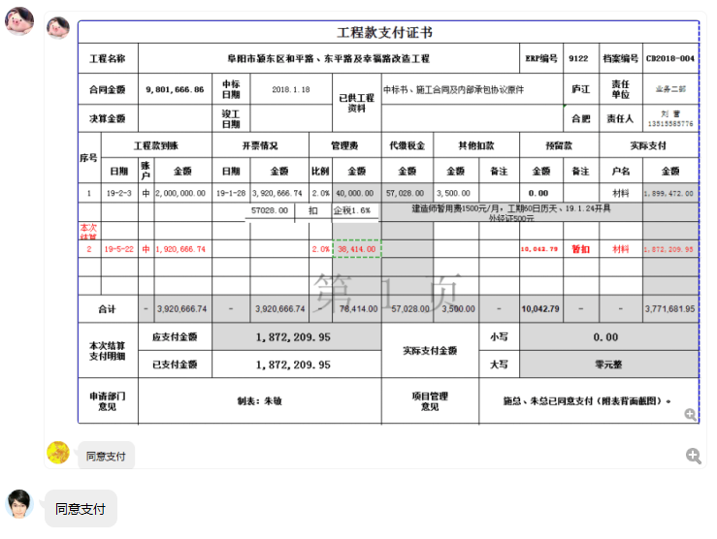

4
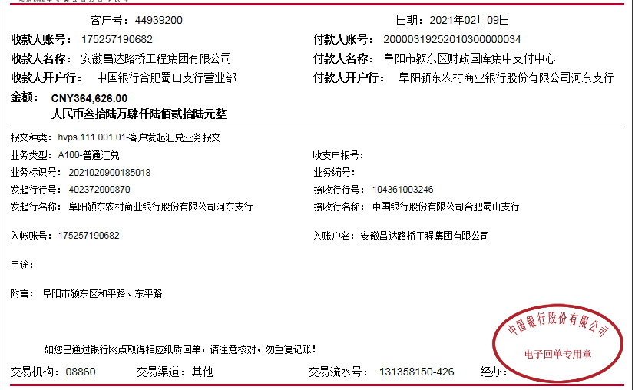
工程款支付证书
工程名称 |  | 阜阳市颍东区和平路、东平路及幸福路改造工程 |  |  |  |  |  |  |  |  | ERP编号 | 9122 | 档案编号 | CD2018-004
合同金额 |  | 9,801,666.86 |  | 中标 日期 | 2018.1.18 |  | 已供工程 资料 | 中标书、施工合同及内部承包协议原件、竣工、审计、终结结算承诺书（已邮寄） |  |  |  | 庐江 | 责任 单位 | 业务二部
决算金额 |  | 8,205,292.24 |  | 竣工 日期 | 2018-12-26 |  |  | 收回已销毁，费用已结清 |  |  |  | 合肥 | 责任人 | 刘 营13515585776
序号 | 工程款到账 |  |  | 开票情况 |  | 管理费 |  | 代缴税金 | 其他扣款 |  | 预留款 |  | 实际支付
 | 日期 | 账户 | 金额 | 日期 | 金额 | 比例 | 金额 | 金额 | 金额 | 备注 | 金额 | 备注 | 户名 | 金额
1 | 2019-02-03 | 中 | 2,000,000.00 | 2019-01-28 | 3,920,666.74 | 2.0% | 40,000.00 | 57,028.00 | 3,500.00 |  | 0.00 |  | 材料 | 1,899,472.00
 |  |  |  |  |  |  |  | 建造师暂用费1500元/月，工期60日历天、19.1.24开具 外经证500元

2 | 2019-05-22 | 中 | 1,920,666.74 |  |  | 2.0% | 38,414.00 |  |  |  | 10,042.79 | 暂扣 | 材料 | 1,872,209.95

3 | 2020-01-22 | 中 | 3,920,000.00 | 2020-01-20 | 3,920,666.74 | 2.0% | 117,620.00 | 62731.00 | 500.00 | 19年12月12号外经证 | 3,700.00 | 暂扣企税 | 阜阳路达公路养护有限公司 | 3,744,891.79
 |  |  |  |  |  | 扣全部管理费 |  |  | 600.00 | 转账费 | -10,042.79 | 退暂扣的

4 | 2021-02-09 | 中 | 364,626.00 |  |  |  | 0.00 | 5957.47 | 500.00 | 2021/1/18外经证 | -3,700.00 | 退暂扣企税 | 阜阳市宇晨交通安全设施有限公司-石子 | 247,624.80
 |  |  |  |  |  |  |  | 5702.00 | 200.00 | 转账费 |  |  | 阜阳市宇晨交通安全设施有限公司-水泥 | 108,341.73
 |  |  |  |  |  |  |  | 吴总算补企税

合计 |  | - | 8,205,292.74 | - | 7,841,333.48 | - | 196,034.00 | 131,418.47 | 5,300.00 | - | 0.00 | - | - | 7,872,540.27
本次结算 支付明细 |  | 应支付金额 |  | 355,966.53 |  |  |  | 实际支付金额 |  | 小写 | 0.00
 |  | 已支付金额 |  | 0.00 |  |  |  |  |  | 大写 | 零元整
申请部门 意见 |  | 制表：朱敏 |  |  |  |  |  | 项目管理 意见
财务初审 意见 |  |  |  |  |  |  |  | 财务审核 意见
质安初审 意见 |  |  |  |  |  |  |  | 质安稽查 意见
总经理审批 |  |  |  |  |  |  |  | 董事长审批

